상품제안서
음파 전동칫솔 세트 | 상품코드: S42628

 |  |  |  |  |  |  | 02-713-8555 | www.synergygift.co.kr
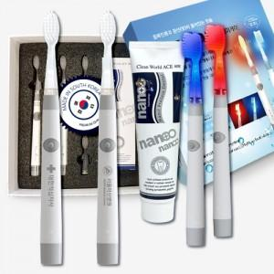

【상세/제작정보】

【인쇄/포장옵션】 | 레이저, 스티커, DTF컬러필름 / 포장지포장

【공급단가】 | 수량 | 10~ | 30~ | 100~ | 300~ | 500~
*VAT별도 | 단가 | 69,490원 | 68,420원 | 66,820원 | 64,150원 | 61,470원

【상품 URL】 | https://www.synergygift.co.kr:443/src/goods_detail.php?gdno=42628

